5 map1
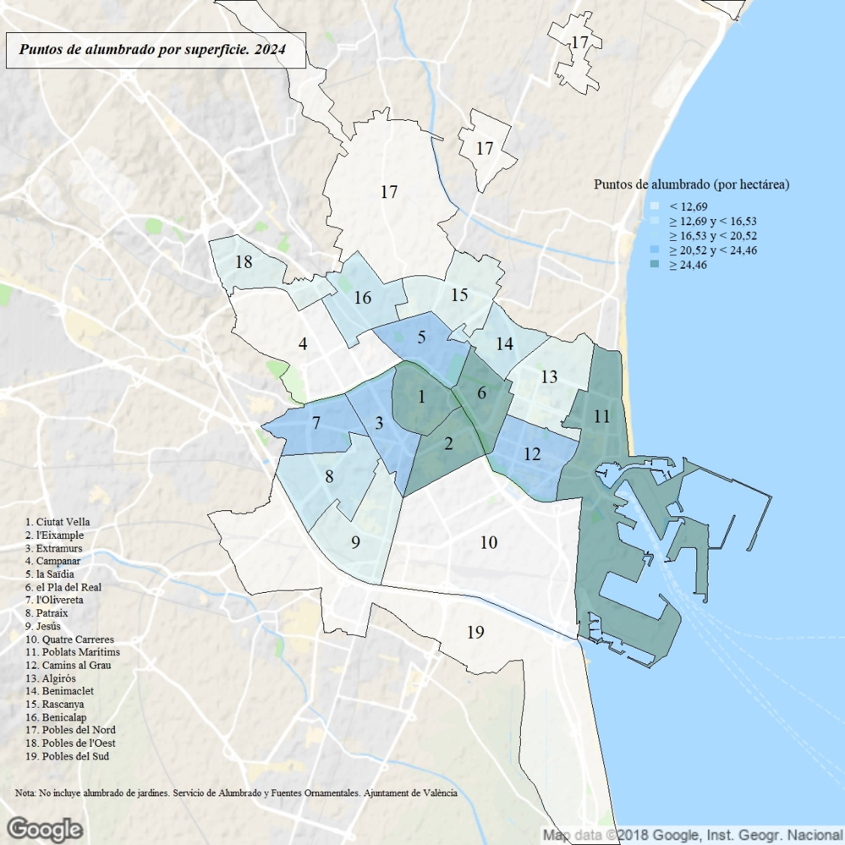

Los datos de superficie no incluyen el lago de la Albufera ni el Puerto.

